Sheet1
Thông dịch và biên dịch

Regular Expression
- Pattern
- Matcher
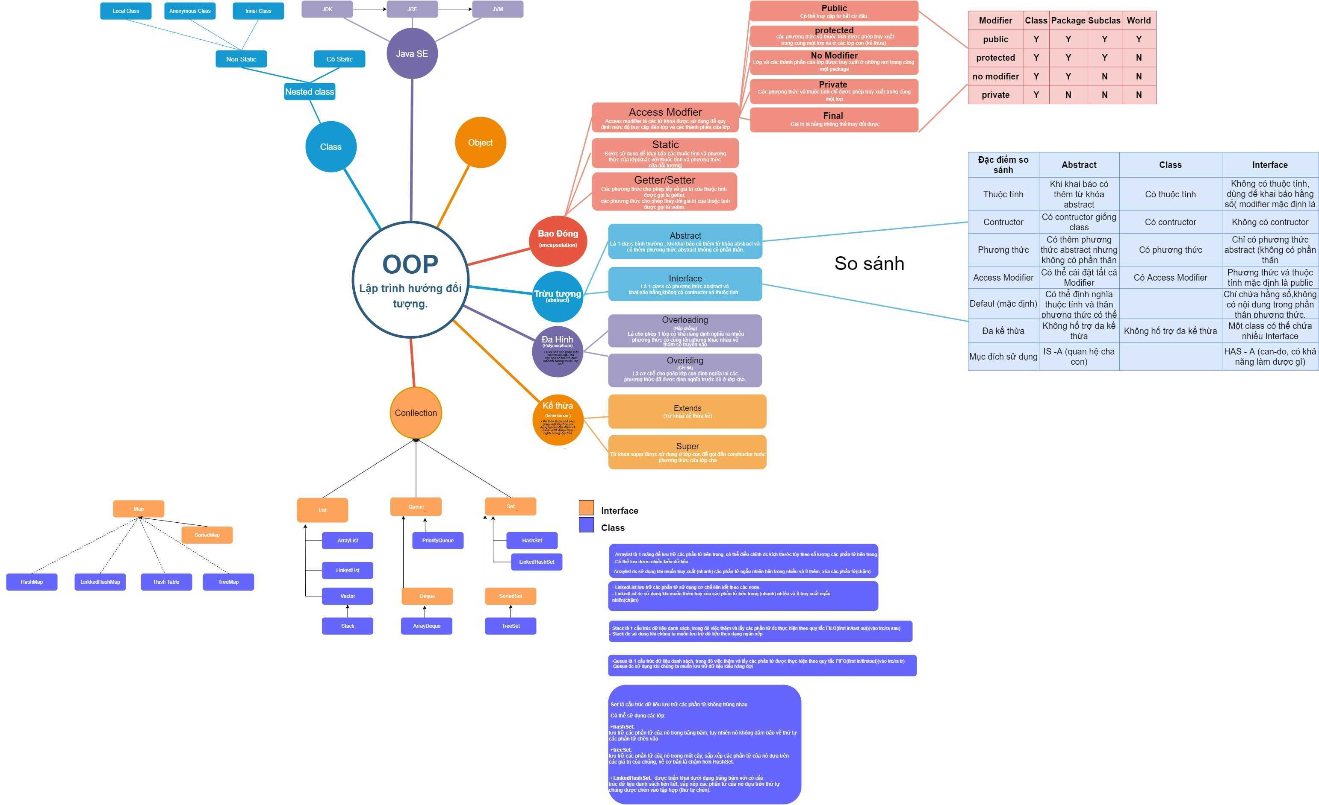
equals()
hashCode()
toString()
Exception, Error
- Checked
- Unchecked
- handling exception
(try catch finally, throw, throws )

(*) Phân biệt giữa Java ME/ SE/ EE

StringBuilder
Constructor
- String - immutable
(khái niệm, các phương thức hay dùng để xử lí chuỗi)

Method

StringBuffer
Kiểu dữ liệu (nguyên thủy, đối tương), bộ nhớ sử dụng và giá trị mặc định
Phân biệt class object

- Thuộc tính static
- phương thức static
- khởi tạo thuộc tính static (block static)

loop statement

Sort
- bubble Sort
- Insertion Sort
- selection-sort

Độ phức tạp
Search
- linear_search
- Binary Search

Type casting
- Implicit casting
- Explicit casting
JAVA IO

Generics ?
Tại sao sử dụng ? (lợi ích)

character - based stream
byte - based stream

Serialization

Clean Code & Refactoring
SOLID
Phân biệt Collection và Collections ?
Cây tìm kiếm nhị phân
(Khái niệm), các cách duyệt cây nhị phân..

Phân biệt Comparable và Comparator ?
Khi nào nên dùng cái nào ?

